Лист1
ООО «Яковлевский лен»
Телефоны: 8 (910) 985-45-15 8 ( 980) 693-93-93
www.lenmagazin.ru
e-mail: trade@lenmagazin.ru
Комплекты постельного белья из ткани шир.150
Фото | Характеристики ткани | Вид КПБ | Цена, руб/комп | Заказ | Сумма
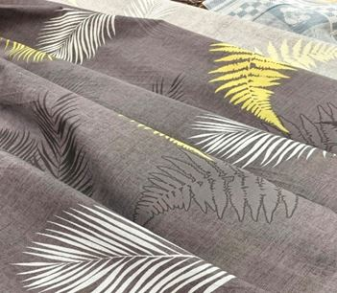 | Из ткани 17С-1Як п/лен 30%лен/70%хб с весом 145г/кв.м рис. Тропические листья | 1,5СП | 2050 |  | 0
 |  | 2СП | 2500 |  | 0
 |  | Евро | 2900 |  | 0
 |  | семейн. | 3350 |  | 0
 | Из ткани 17С-1Як п/лен 30%лен/70%хб с весом 145г/кв.м рис. Фольклер | 1,5СП | 1700 |  | 0
 |  | 2СП | 2300 |  | 0
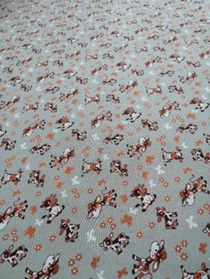 | Из ткани 17С-1Як п/лен 30%лен/70%хб с весом 145г/кв.м рис. Бычки | 1,5СП | 1700 |  | 0
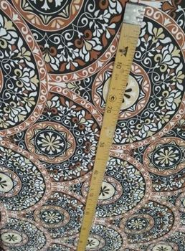 | Из ткани 17С-1Як п/лен 30%лен/70%хб с весом 145г/кв.м рис. Романтика | 1,5СП | 1700 |  | 0
 |  | 2СП | 2300 |  | 0
 |  | Евро | 2180 |  | 0
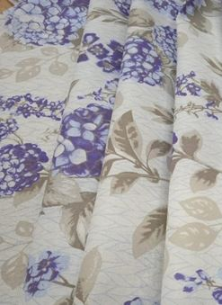 | Из ткани 17С-1Як п/лен 30%лен/70%хб с весом 145г/кв.м рис. Гортензия | 1,5СП | 2050 |  | 0
 |  | 2СП | 2500 |  | 0
 |  | Евро | 2900 |  | 0
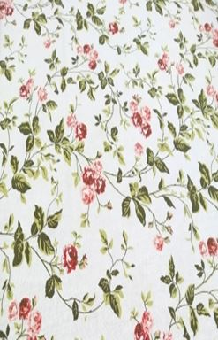 | Из ткани 17С-1Як п/лен 30%лен/70%хб с весом 145г/кв.м рис. Розочки на белом | 1,5СП | 2050 |  | 0
 |  | 2СП | 2500 |  | 0
 |  | Евро | 2900 |  | 0
 |  | Сем | 3350 |  | 0
 | Из ткани 17С-1Як п/лен 30%лен/70%хб с весом 145г/кв.м рис. Тропики | 2СП | 2500 |  | 0
 |  | Евро | 2900 |  | 0
 |  | Сем | 3350 |  | 0
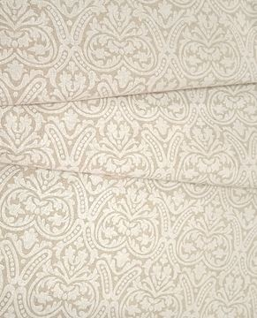 | Из ткани 17С-1Як п/лен 30%лен/70%хб с весом 145г/кв.м рис. Орнамент | 1,5СП | 2050 |  | 0
 |  | 2СП | 2500 |  | 0
 |  | Евро | 2900 |  | 0

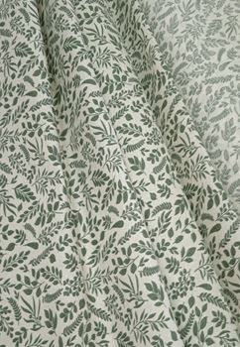 | Из ткани 17С-1Як п/лен 30%лен/70%хб с весом 145г/кв.м рис. Листочки |  |  |  | 0
 |  | 2СП | 2500 |  | 0
 |  | Евро | 2900 |  | 0
 |  | Сем | 3350 |  | 0
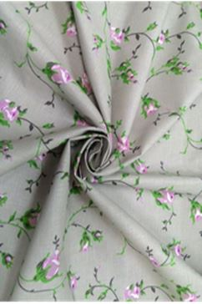 | Из ткани 17С-1Як п/лен 30%лен/70%хб с весом 145г/кв.м рис. Бутоны на сером | 1,5СП | 2050 |  | 0
 |  | 2СП | 2500 |  | 0
 |  | Евро | 2900 |  | 0
 |  | Сем | 3350 |  | 0
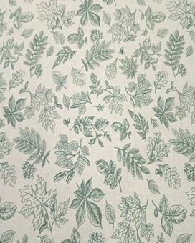 | Из ткани 17С-1Як п/лен 30%лен/70%хб с весом 145г/кв.м рис. Вальс листьев | 1,5СП | 2050 |  | 0
 |  | 2СП | 2500 |  | 0
 |  | Евро | 2900 |  | 0
 |  | Сем | 3350 |  | 0
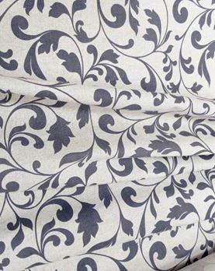 | Из ткани 17С-1Як п/лен 30%лен/70%хб с весом 145г/кв.м рис. Вензель | 1,5СП | 2050 |  | 0
 |  | 2СП | 2500 |  | 0
 |  | Евро | 2900 |  | 0
 |  |  |  |  | 0
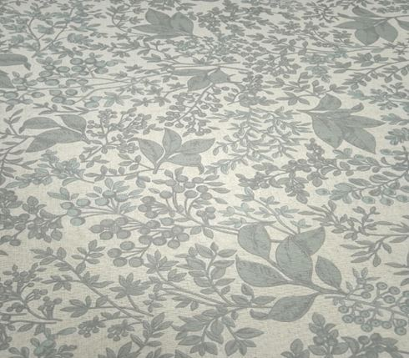 | Из ткани 17С-1Як п/лен 30%лен/70%хб с весом 145г/кв.м рис. Многолист | 1,5СП | 2050 |  | 0
 |  | 2СП | 2500 |  | 0
 |  | Евро | 2900 |  | 0
 |  |  |  |  | 0
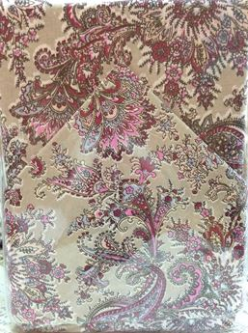 | Из ткани 17С-1Як п/лен 30%лен/70%хб с весом 145г/кв.м рис. Огурцы розовые на сером | 1,5СП | 2050 |  | 0
 |  | 2СП | 2500 |  | 0
 |  | Евро | 2900 |  | 0
 |  |  |  |  | 0
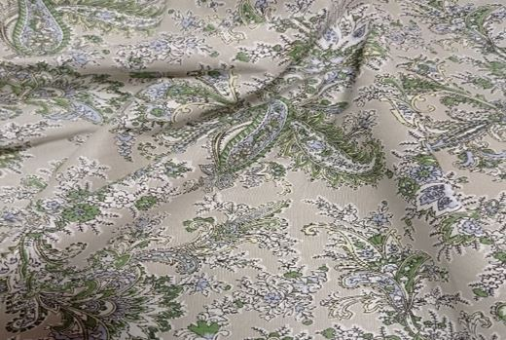 | Из ткани 17С-1Як п/лен 30%лен/70%хб с весом 145г/кв.м рис. Огурцы зеленые на сером | 1,5СП | 2050 |  | 0
 |  | 2СП | 2500 |  | 0
 |  | Евро | 2900 |  | 0
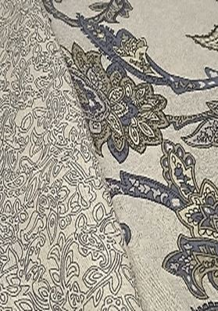 | Из ткани 17С-1Як п/лен 30%лен/70%хб с весом 145г/кв.м рис. Восточный огурец на сером | 1,5СП | 2050 |  | 0
 |  | 2СП | 2500 |  | 0
 |  | Евро | 2900 |  | 0
 |  | Сем | 3350 |  | 0
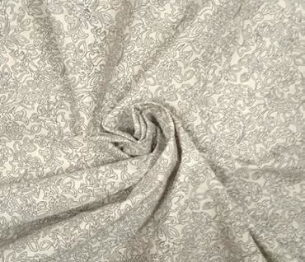 | Из ткани 17С-1Як п/лен 30%лен/70%хб с весом 145г/кв.м рис. Восточная на сером | 1,5СП | 2050 |  | 0
 |  | 2СП | 2500 |  | 0
 |  | Евро | 2900 |  | 0
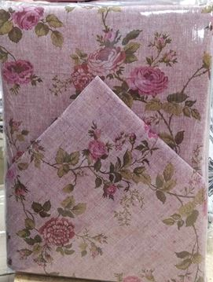 | Из ткани 03С-83Як п/лен 50%лен/50%хб с весом 180г/кв.м рис. Роза прованс на бордо

 |  | Евро | 3500 |  | 0
 |  |  |  |  | 0
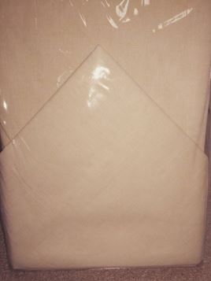 | Из ткани 4С-8Як п/лен 50%лен/50%хб с весом 145г/кв.м Пестроткань желтый | 1,5СП | 2300 |  | 0
 |  |  |  |  | 0
 |  | Евро | 3500 |  | 0
 |  | Сем | 3850 |  | 0
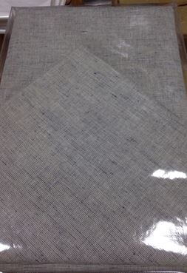 | Из ткани 4С-8Як п/лен 50%лен/50%хб с весом 145г/кв.м Пестроткань голубой | 1,5СП | 2300 |  | 0
 |  | 2СП | 3050 |  | 0
 |  |  |  |  | 0
 |  |  |  |  | 0
 | Из ткани 4С-8Як п/лен 50%лен/50%хб с весом 145г/кв.м Пестроткань красный | 2СП | 3050 |  | 0
 | Из ткани 4С-8Як п/лен 50%лен/50%хб с весом 145г/кв.м Пестроткань бежевый | 1,5СП | 2300 |  | 0
 |  | 2СП | 3050 |  | 0
 |  | Евро | 3500 |  | 0
 |  | сем | 3850 |  | 0
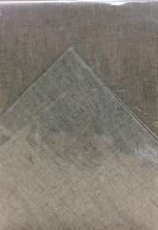 | Из ткани 4С-8Як п/лен 50%лен/50%хб с весом 145г/кв.м Пестроткань зеленый | 1,5СП | 2300 |  | 0
 |  |  |  |  | 0
 |  | Евро | 3500 |  | 0
 |  |  |  |  | 0
 |  |  |  |  | 0.0

